상품제안서
플레오맥스 스마트 인바디 체중계 PM-IB90 | 상품코드: F25231

 |  |  |  |  |  |  | 02-412-0044 | www.easy1.co.kr
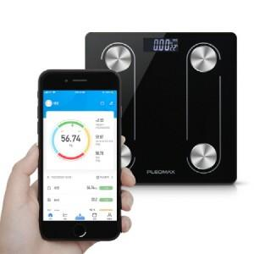

【상세/제작정보】 | 스마트폰앱 연동 홈트시대 필수품

【인쇄/포장옵션】 | 레이저 / 포장지포장

【공급단가】 | 수량 | 50~ | 100~ | 300~ | 500~ | 1,000~
*VAT별도 | 단가 | 13,090원 | 12,610원 | 12,120원 | 11,640원 | 11,340원

【상품 URL】 | http://www.easy1.co.kr/src/goods_detail.php?gdno=25231

